CHEQUE
 | 432532453

 | STGO | 15 | 1 | 2 | 2020
BODEGAS Y VINEDOS DE AGUIRRE S.A.
CUATROCIENTOS TREINTA Y DOS MILLONES QUINIENTOS TREINTA Y DOS MIL CUATROCIENTOS CINCUENTA Y TRES PESOS
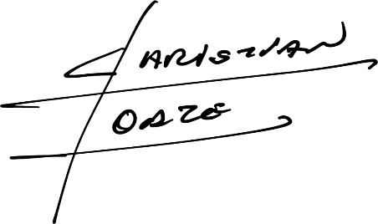

 |  | 432,532,453.-

